상품제안서
체크매트 폴딩형 | 상품코드: S43020

 |  |  |  |  |  |  | 02-713-8555 | www.synergygift.co.kr
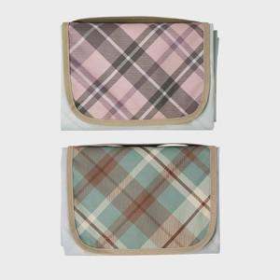 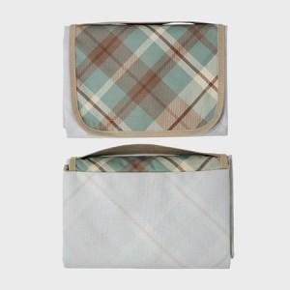 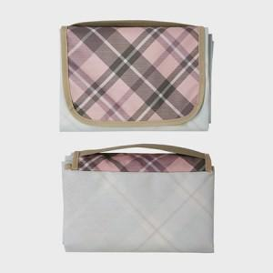

【상세/제작정보】

【인쇄/포장옵션】 | DTP컬러전사 / OPP(비닐)

【공급단가】 | 수량 | 100~ | 300~ | 500~ | 1,000~ | 3,000~
*VAT별도 | 73x100 | 8,450원 | 7,990원 | 7,600원 | 7,410원 | 7,280원
 | 73x140 | 9,750원 | 9,220원 | 8,770원 | 8,550원 | 8,400원
 | 90x140 | 12,220원 | 11,560원 | 10,990원 | 10,710원 | 10,520원
 | 100*140 | 13,260원 | 12,540원 | 11,930원 | 11,620원 | 11,420원

【상품 URL】 | https://www.synergygift.co.kr:443/src/goods_detail.php?gdno=43020

